关系图
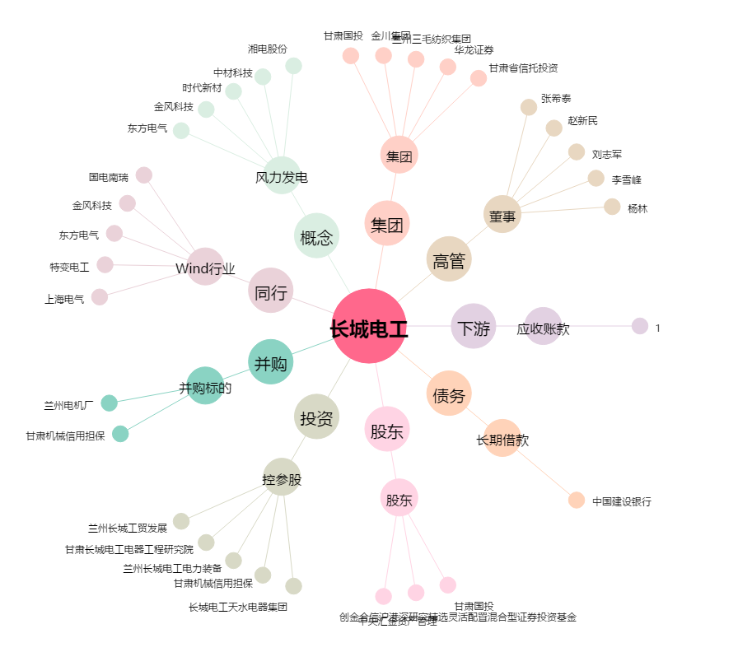
长城电工[600192.SH] - 关系概览图

